Sheet1
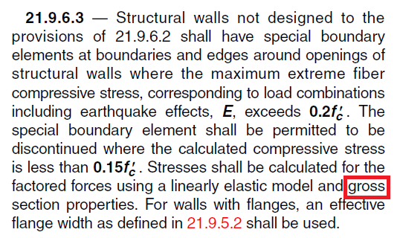
 |  |  |  | بدون لحاظ ترک خوردگی | 1
ورودی | طول دیوار مدلسازی شده در نرم افزار | 550 | cm | ترک خورده | 0.35
 | ضخامت دیوار | 30 | cm | ترک نخورده | 0.7
 | طول و عرض مقطع ستون 2 انتهای دیوار | 50 | cm
 | وضعیت ترک خوردگی | بدون لحاظ ترک خوردگی | 1
خروجی |  | 1.66
 |  | 1.09

 | A | 16500
 | L' | 500
 | A' | 18000
 | A'/A | 1.09
1.66 | I major | 691666666.67
1.75 | I minor | 2166666.67
 | I wall major | 415937500.00
 | I wall minor | 1237500.00

